讲解
运营数据分析：交易数据分析
【任务要求】
完成店铺商品牛肉卷的下一年度采购计划制定的准备工作。

1、对各月各商品的预测数据进行汇总，得出牛肉卷需求预测汇总表，并截图上传；同时根据汇总数据制作牛肉卷SKU需求柱状图，并截图上传。（注：答案文件和图片均需上传）
2、根据牛肉卷需求预测汇总数据，分析牛肉卷在下半年应该如何采购备货以及需要的注意点

【知识要点】
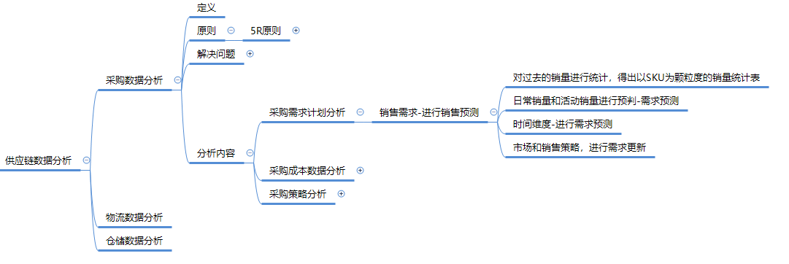

【操作讲解】
（1）根据下载的数据表格可知网店2019年后半年牛肉卷的日常需求预测和活动需求预测数据，对各月各商品的预测数据进行汇总，得出牛肉卷需求预测汇总表，并截图上传；同时根据汇总数据制作牛肉卷SKU需求柱状图，并截图上传。（注：答案文件和图片均需上传）

1、汇总各月各商品的预测数据
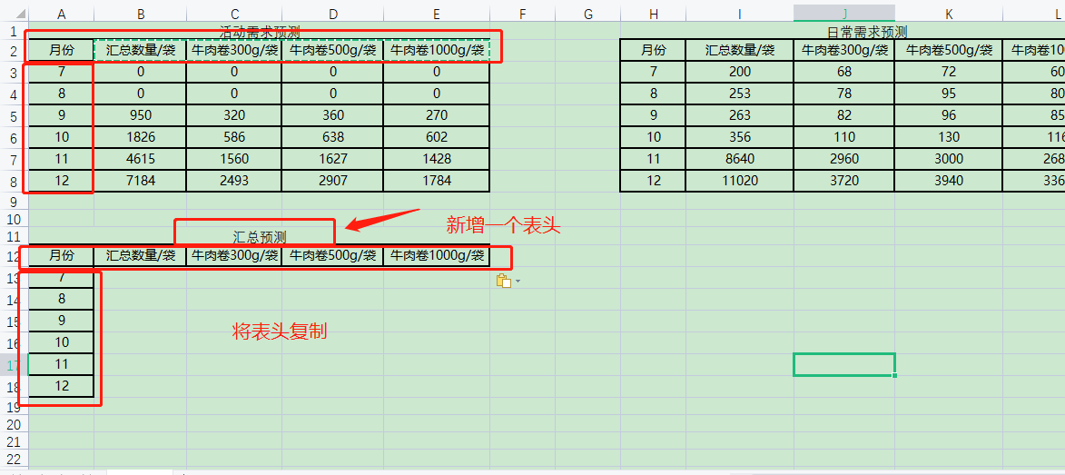

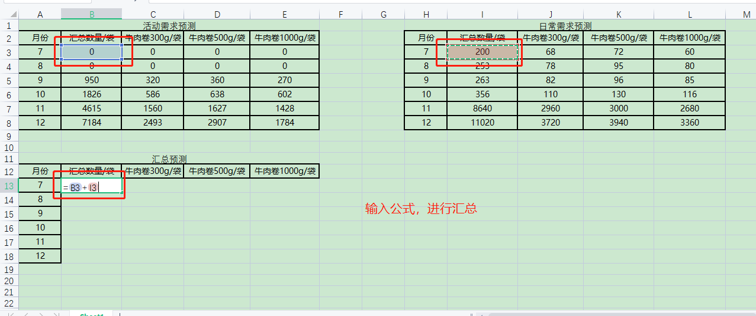

2、快速填充
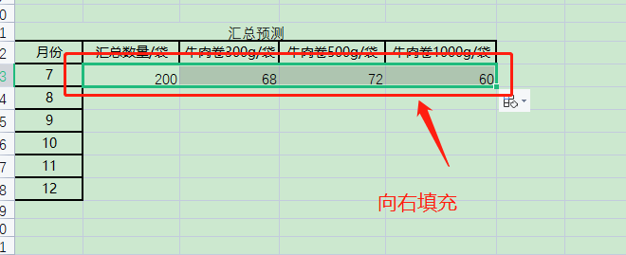
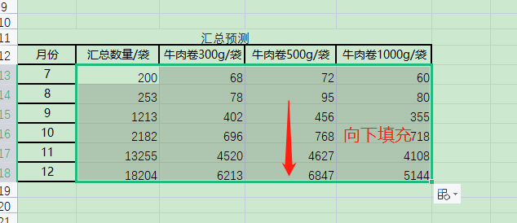

3、美化表格，并进行截图
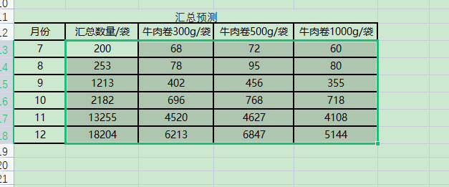

4、插入图表并美化
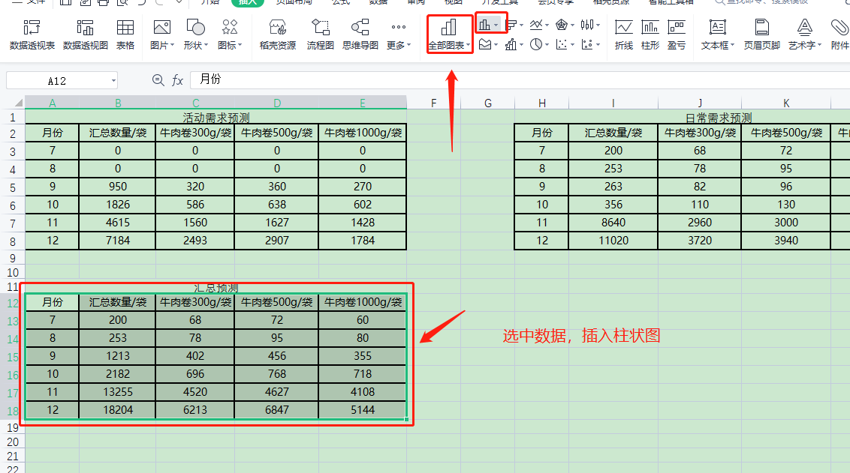

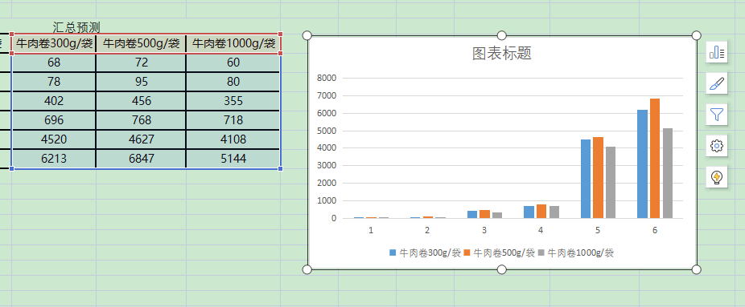

牛肉卷SKU需求柱状图
 | 牛肉卷300g/袋 | 牛肉卷500g/袋 | 牛肉卷1000g/袋
7 | 68 | 72 | 60
8 | 78 | 95 | 80
9 | 402 | 456 | 355
10 | 696 | 768 | 718
11 | 4520 | 4627 | 4108
12 | 6213 | 6847 | 5144

4、上传答案

2、根据牛肉卷需求预测汇总数据，你觉得牛肉卷在下半年应该如何采购备货，需要注意些什么？
分析图表数据作答
通过数据汇总表，我们看到11月-12月数据直线上升，说明要在这两个月增加备货量并做好促销活动的备货。 通过牛肉卷SKU需求分析柱状图，我们可以清楚的看到，300g、500g、1000g三种重量的牛肉卷需求在7月-10月较为平均，但在11月-12月300g、500g需求更为旺盛，12月500g装的需求更多，所以在销售旺季300g、500g装要有充足备货。

牛肉卷SKU需求柱状图
 | 牛肉卷300g/袋 | 牛肉卷500g/袋 | 牛肉卷1000g/袋
7 | 68 | 72 | 60
8 | 78 | 95 | 80
9 | 402 | 456 | 355
10 | 696 | 768 | 718
11 | 4520 | 4627 | 4108
12 | 6213 | 6847 | 5144

原始数据
活动需求预测 |  |  |  |  | 日常需求预测
月份 | 汇总数量/袋 | 牛肉卷300g/袋 | 牛肉卷500g/袋 | 牛肉卷1000g/袋 | 月份 | 汇总数量/袋 | 牛肉卷300g/袋 | 牛肉卷500g/袋 | 牛肉卷1000g/袋
7 | 0 | 0 | 0 | 0 | 7 | 200 | 68 | 72 | 60
8 | 0 | 0 | 0 | 0 | 8 | 253 | 78 | 95 | 80
9 | 950 | 320 | 360 | 270 | 9 | 263 | 82 | 96 | 85
10 | 1826 | 586 | 638 | 602 | 10 | 356 | 110 | 130 | 116
11 | 4615 | 1560 | 1627 | 1428 | 11 | 8640 | 2960 | 3000 | 2680
12 | 7184 | 2493 | 2907 | 1784 | 12 | 11020 | 3720 | 3940 | 3360

汇总预测
月份 | 汇总数量/袋 | 牛肉卷300g/袋 | 牛肉卷500g/袋 | 牛肉卷1000g/袋
7 | 200 | 68 | 72 | 60
8 | 253 | 78 | 95 | 80
9 | 1213 | 402 | 456 | 355
10 | 2182 | 696 | 768 | 718
11 | 13255 | 4520 | 4627 | 4108
12 | 18204 | 6213 | 6847 | 5144
牛肉卷SKU需求柱状图

